상품제안서
[플레이고] BS51 6in1 15W 무선충전 무드등 블루투스 스피커[플레이고] BS51 6in1 15W 무선충전 무드등 블루투스 스피커 | 상품코드: F31216

 |  |  |  |  |  |  | 02-412-0044 | www.easy1.co.kr
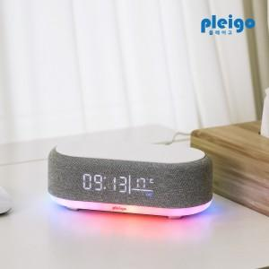

【상세/제작정보】 | 1박스 입수수량: 40개<div><br></div>1박스 택배비: 4,000원​

【인쇄/포장옵션】 | 레이저, 풀칼라 / 시판박스

【공급단가】 | 수량 | 50~ | 100~ | 500~ | 1,000~ | 2,000~
*VAT별도 | 단가 | 17,560원 | 16,930원 | 16,300원 | 15,680원 | 15,050원

【상품 URL】 | http://www.easy1.co.kr/src/goods_detail.php?gdno=31216

